Kom.reitings
14. Amatieru Līga
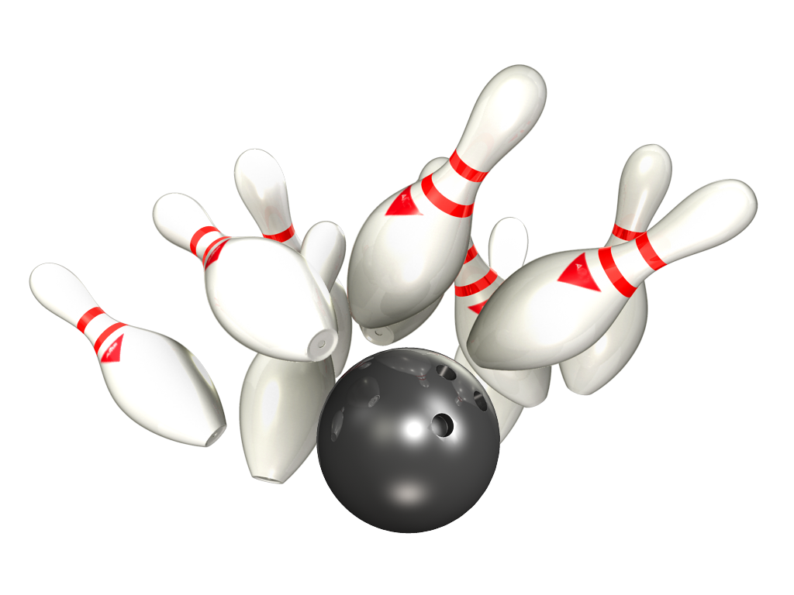

Platinum – Gold
04.- 06.11.2019 - 2 aplis 1 tūre

Rezultāti PLATINUM |  |  |  |  |  |  | Rezultāti GOLD

Vieta | Komanda | Punkti 2 aplis | Par summu 2 aplis | Punkti 2 aplis kopā | Ieskaites punkti 2 aplis | Kom-as vidējais 2 aplis | Vieta | Komanda | Punkti 2 aplis | Par summu 2 aplis | Punkti 2 aplis kopā | Ieskaites punkti 2 aplis | Komandas vidējais 2 aplis
1 | Liquide Time | 8 | 2 | 10 | 2148 | 179.00 | 1 | Pārdaugavas AVANGARDS | 8 | 2 | 10 | 2179 | 181.58
2 | RR Dziednieks | 6 | 2 | 8 | 2549 | 212.42 | 2 | ŠAR-A | 8 | 2 | 10 | 2005 | 167.08
3 | Ten Pin | 6 | 2 | 8 | 2441 | 203.42 | 3 | Returned | 4 | 2 | 6 | 2251 | 187.58
4 | Jaunie Buki | 2 | 0 | 2 | 2290 | 190.83 | 4 | Wolfpack | 4 | 2 | 6 | 2240 | 186.67
5 | Pandora | 2 | 0 | 2 | 2233 | 186.08 | 5 | CAPAROL | 4 | 0 | 4 | 2231 | 185.92
6 | Šarmageddon | 0 | 0 | 0 | 2005 | 167.08 | 6 | NB-1 | 4 | 0 | 4 | 2183 | 181.92
7 | BASK APS | 0 | 0 | 0 | 0 | #DIV/0! | 7 | LEVEL Up | 0 | 0 | 0 | 1972 | 164.33
8 | Universal Services | 0 | 0 | 0 | 0 | #DIV/0! | 8 | SIB | 0 | 0 | 0 | 1924 | 160.33

Individ reitings Platinum
14. Amatieru Līgas
Individuālais reitings - PLATINUM
Vīriešu reitings |  |  | 1.aplis |  |  | 2.aplis |  |  | Kopā
Vieta | Komanda | Vārds, Uzvārds | Spēles | Summa | Vidējais | Spēles | Summa | Vidējais | Spēles | Summa | Vidējais
1 | Ten Pin | Daniels Vēzis | 16 | 3665 | 229.06 | 4 | 861 | 215.25 | 20 | 4526 | 226.30
2 | Ten Pin | Rihards Kovaļenko | 16 | 3458 | 216.13 | 0 | 0 | #DIV/0! | 16 | 3458 | 216.13
3 | RR Dziednieks | Jānis Zemītis | 24 | 4803 | 200.13 | 4 | 961 | 240.25 | 28 | 5764 | 205.86
4 | RR Dziednieks | Dmitrijs Maščenko | 4 | 797 | 199.25 | 0 | 0 | #DIV/0! | 4 | 797 | 199.25
5 | Jaunie Buki | Toms Pultraks | 24 | 4751 | 197.96 | 4 | 740 | 185.00 | 28 | 5491 | 196.11
6 | RR Dziednieks | Andis Dārziņš | 16 | 3086 | 192.88 | 4 | 805 | 201.25 | 20 | 3891 | 194.55
7 | Jaunie Buki | Ivars Vinters | 24 | 4636 | 193.17 | 4 | 796 | 199.00 | 28 | 5432 | 194.00
8 | RR Dziednieks | Aivars Beļickis | 16 | 3075 | 192.19 | 4 | 783 | 195.75 | 20 | 3858 | 192.90
9 | BASK APS | Artemijs Hudjakovs | 24 | 4622 | 192.58 | 0 | 0 | #DIV/0! | 24 | 4622 | 192.58
10 | Pandora | Pēteris Cimdiņš | 22 | 4145 | 188.41 | 4 | 852 | 213.00 | 26 | 4997 | 192.19
11 | Jaunie Buki | Mārtiņš Vilnis | 24 | 4504 | 187.67 | 4 | 754 | 188.50 | 28 | 5258 | 187.79
12 | Liquide Time | Maksims Gerasimenko | 20 | 3670 | 183.50 | 4 | 773 | 193.25 | 24 | 4443 | 185.13
13 | Liquide Time | Elvijs Dimpers | 24 | 4443 | 185.13 | 4 | 716 | 179.00 | 28 | 5159 | 184.25
14 | Pandora | Aleksandrs Tjulins | 23 | 4209 | 183.00 | 4 | 699 | 174.75 | 27 | 4908 | 181.78
15 | RR Dziednieks | Raimonds Zemītis | 12 | 2151 | 179.25 | 0 | 0 | #DIV/0! | 12 | 2151 | 179.25
16 | Šarmaggedon | Ģirts Tomsons | 28 | 4990 | 178.21 | 0 | 0 | #DIV/0! | 28 | 4990 | 178.21
17 | Šarmageddon | Aleksandrs Ručevics | 27 | 4800 | 177.78 | 4 | 666 | 166.50 | 31 | 5466 | 176.32
18 | Universal Services | Rihards Meijers | 28 | 4925 | 175.89 | 0 | 0 | #DIV/0! | 28 | 4925 | 175.89
19 | Ten Pin | Ints Krievkalns | 16 | 2771 | 173.19 | 4 | 731 | 182.75 | 20 | 3502 | 175.10
20 | Universal Services | Eduards Kobiļuks | 28 | 4839 | 172.82 | 0 | 0 | #DIV/0! | 28 | 4839 | 172.82
21 | BASK APS | Gints Aksiks | 20 | 3401 | 170.05 | 0 | 0 | #DIV/0! | 20 | 3401 | 170.05
22 | Šarmaggedon | Jānis Zalītis | 28 | 4906 | 167.21 | 4 | 704 | 168.00 | 32 | 5610 | 167.31
23 | Universal Services | Toms Remers | 20 | 3322 | 166.10 | 0 | 0 | #DIV/0! | 20 | 3322 | 166.10
24 | BASK APS | Sergejs Ļeonovs | 4 | 661 | 165.25 | 0 | 0 | #DIV/0! | 4 | 661 | 165.25
25 | Šarmaggedon | Valentīns Ginko | 0 | 0 | #DIV/0! | 4 | 635 | 158.75 | 4 | 635 | 158.75
26 | BASK APS | Igors Plade | 4 | 607 | 151.75 | 0 | 0 | #DIV/0! | 4 | 607 | 151.75
27 | Universal Services | Armands Šuckis-Romislāvs | 8 | 1188 | 148.50 | 0 | 0 | #DIV/0! | 8 | 1188 | 148.50

Sieviešu reitings |  |  | 1.aplis |  |  | 2.aplis |  |  | Kopā
Vieta | Komanda | Vārds, Uzvārds | Spēles | Summa | Vidējais | Spēles | Summa | Vidējais | Spēles | Summa | Vidējais
1 | Ten Pin | Veronika Hudjakova | 24 | 4453 | 177.54 | 4 | 849 | 204.25 | 28 | 5302 | 181.36
2 | BASK APS | Karīna Maslova | 20 | 3640 | 174.00 | 0 | 0 | #DIV/0! | 20 | 3640 | 174.00
3 | Liquide Time | Šarlota Stariņa | 20 | 3314 | 165.70 | 4 | 659 | 156.75 | 24 | 3781 | 157.54
4 | Pandora | Svetlana Tomiļina | 13 | 2050 | 149.69 | 2 | 305 | 144.50 | 15 | 2355 | 149.00
5 | BASK APS | Karīna Petrova | 0 | 0 | #DIV/0! | 0 | 0 | #DIV/0! | 0 | 0 | #DIV/0!

Individ reitings Gold
14. Amatieru Līgas
Individuālais reitings - GOLD
Vīriešu reitings |  |  | 1.aplis |  |  | 2.aplis |  |  | Kopā
Vieta | Komanda | Vārds, Uzvārds | Spēles | Summa | Vidējais | Spēles | Summa | Vidējais | Spēles | Summa | Vidējais
1 | LEVEL Up | Aleksejs Jeļisejevs | 24 | 4879 | 203.29 | 4 | 709 | 177.25 | 28 | 5588 | 199.57
2 | Wolfpack | Dmitrijs Dumcevs | 27 | 5339 | 197.74 | 4 | 732 | 183.00 | 31 | 6071 | 195.84
3 | Wolfpack | Vladislavs Saveljevs | 24 | 4667 | 194.46 | 4 | 768 | 192.00 | 28 | 5435 | 194.11
4 | CAPAROL | Jānis Cekuls | 0 | 0 | #DIV/0! | 4 | 757 | 189.25 | 4 | 757 | 189.25
5 | Wolfpack | Artūrs Zavjalovs | 12 | 2193 | 182.75 | 4 | 740 | 185.00 | 16 | 2933 | 183.31
6 | SIB | Nauris Zīds | 27 | 4901 | 181.52 | 4 | 731 | 182.75 | 31 | 5632 | 181.68
7 | Pārdaugavas AVANGARDS | Aleksejs Jeļisejevs | 12 | 2166 | 180.50 | 0 | 0 | #DIV/0! | 12 | 2166 | 180.50
8 | Returned | Aleksandrs Komars | 28 | 4981 | 177.89 | 4 | 782 | 195.50 | 32 | 5763 | 180.09
9 | NB-1 | Ģirts Gabrāns | 24 | 4229 | 176.21 | 4 | 783 | 195.75 | 28 | 5012 | 179.00
10 | Returned | Aleksandrs Aleksejevs | 28 | 5009 | 178.89 | 4 | 704 | 176.00 | 32 | 5713 | 178.53
11 | CAPAROL | Haralds Zeidmanis | 28 | 5175 | 176.82 | 4 | 790 | 189.50 | 32 | 5965 | 178.41
12 | Pārdaugavas AVANGARDS | Andrejs Zilgalvis | 24 | 4466 | 178.08 | 0 | 0 | #DIV/0! | 24 | 4466 | 178.08
13 | ŠAR-A | Jānis Surna | 16 | 2881 | 180.06 | 4 | 680 | 170.00 | 20 | 3561 | 178.05
14 | LEVEL Up | Sergejs Meņšikovs | 27 | 4882 | 172.81 | 4 | 668 | 167.00 | 31 | 5550 | 171.03
15 | Pārdaugavas AVANGARDS | Ivars Vizulis | 20 | 3386 | 169.30 | 4 | 696 | 174.00 | 24 | 4082 | 170.08
16 | Returned | Maksims Aleksejevs | 28 | 4622 | 165.07 | 4 | 765 | 191.25 | 32 | 5387 | 168.34
17 | NB-1 | Aleksandrs Liniņš | 22 | 3698 | 168.09 | 4 | 669 | 167.25 | 26 | 4367 | 167.96
18 | Pārdaugavas AVANGARDS | Pauls Aizpurvs | 12 | 1969 | 164.08 | 4 | 718 | 179.50 | 16 | 2687 | 167.94
19 | NB-1 | Dainis Mauriņš | 28 | 4607 | 164.54 | 4 | 731 | 182.75 | 32 | 5338 | 166.81
20 | SIB | Ainars Freibergs | 20 | 3278 | 163.90 | 4 | 695 | 173.75 | 24 | 3973 | 165.54
21 | SIB | Artūrs Kaļinins | 16 | 2613 | 163.31 | 0 | 0 | #DIV/0! | 16 | 2613 | 163.31
22 | ŠAR-A | Jurijs Bokums jun | 28 | 4802 | 163.50 | 4 | 664 | 158.00 | 32 | 5466 | 162.81
23 | ŠAR-A | Oļegs Kirevičevs | 8 | 1265 | 158.13 | 0 | 0 | #DIV/0! | 8 | 1265 | 158.13
24 | CAPAROL | Gints Adakovskis | 28 | 4333 | 154.75 | 0 | 0 | #DIV/0! | 28 | 4333 | 154.75
25 | CAPAROL | Andris Karkliņš | 28 | 4255 | 151.96 | 4 | 684 | 171.00 | 32 | 4939 | 154.34
26 | ŠAR-A | Maksims Jemeļjanovs | 4 | 616 | 154.00 | 0 | 0 | #DIV/0! | 4 | 616 | 154.00
27 | SIB | Mārtiņš Matisāns | 12 | 1854 | 154.50 | 4 | 498 | 124.50 | 16 | 2352 | 147.00
28 | LEVEL Up | Boriss Simsons | 17 | 2491 | 146.53 | 4 | 595 | 148.75 | 21 | 3086 | 146.95
29 | NB-1 | Ainars Gilberts | 10 | 1450 | 145.00 | 0 | 0 | #DIV/0! | 10 | 1450 | 145.00

Sieviešu reitings |  |  | 1.aplis |  |  | 2.aplis |  |  | Kopā
Vieta | Komanda | Vārds, Uzvārds | Spēles | Summa | Vidējais | Spēles | Summa | Vidējais | Spēles | Summa | Vidējais
1 | Wolfpack | Liāna Ponomarenko | 17 | 3044 | 171.06 | 0 | 0 | #DIV/0! | 17 | 3044 | 171.06
2 | ŠAR-A | Svetlana Jemeļjanova | 28 | 4872 | 166.00 | 4 | 661 | 157.25 | 32 | 5533 | 164.91

